PDF結合
PDF結合実行

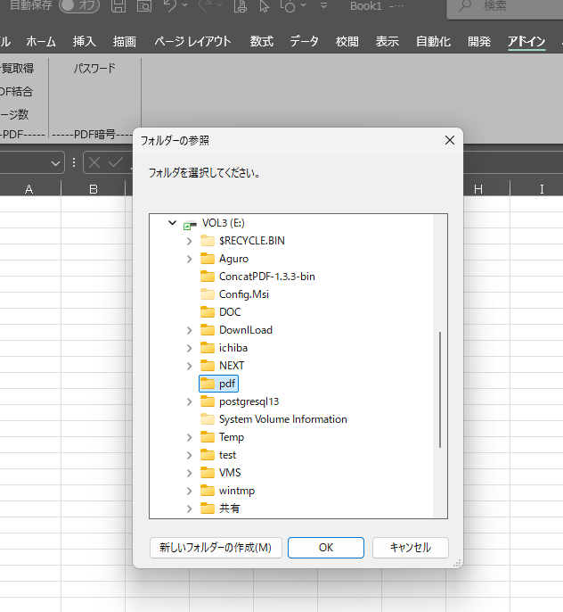

PDFファイルの入っている
フォルダーを指定

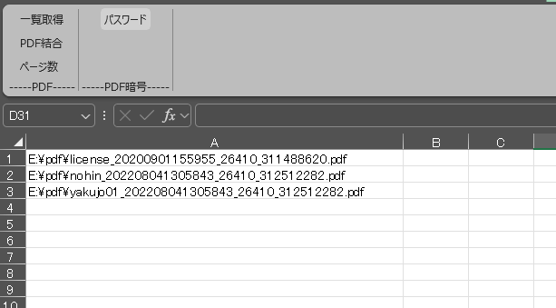

PDFファイル名を読んでくる。
上から結合すので結合順を
変更する事が可能

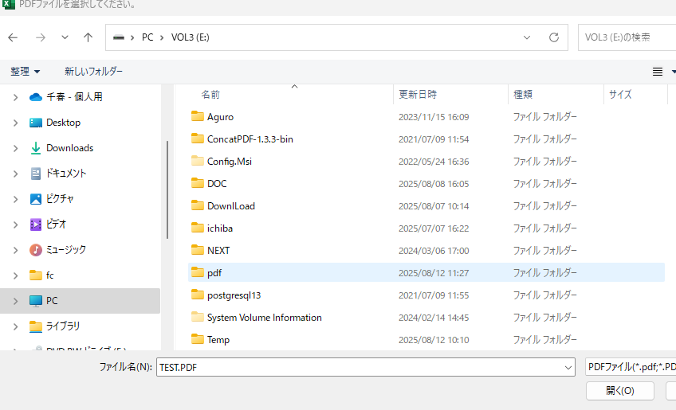

結合ファイル名を指定する

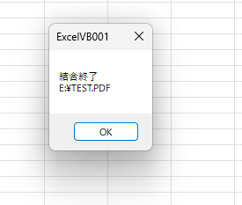

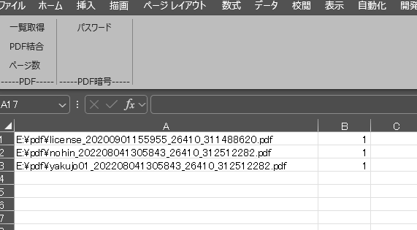

PDFのページ数を取得する

パスワード
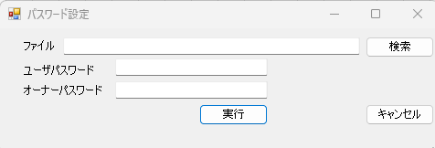
①PDFファイル名を指定

②パスワードを設定

➂実行する

